상품제안서
4.5L 듀얼 UV 안심 가습기 | 상품코드: S20392

 |  |  |  |  |  |  | 02-713-8555 | www.synergygift.co.kr
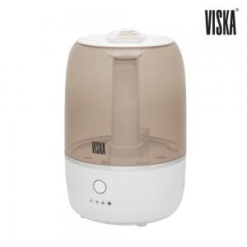

【상세/제작정보】

【인쇄/포장옵션】 | 스티커 / 시판박스

【공급단가】 | 수량 | 20~ | 50~ | 100~ | 300~ | 500~
*VAT별도 | 단가 | 42,250원 | 40,690원 | 39,120원 | 37,560원 | 36,620원

【상품 URL】 | https://www.synergygift.co.kr:443/src/goods_detail.php?gdno=20392

